상품제안서
알로 클리어터보 휴대용 제트 미니 핸디 손풍기 | 상품코드: S41474

 |  |  |  |  |  |  | 02-713-8555 | www.synergygift.co.kr
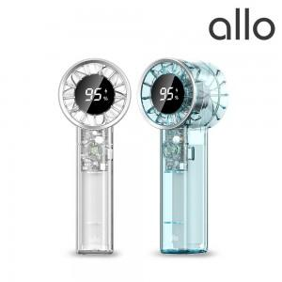

【상세/제작정보】 | <p><span style="font-size: 14pt;">※ 30개 미만 포장비 15,000원(부가세별도) 비용 발생됩니다.</span></p>

【인쇄/포장옵션】 | 레이저 / 포장지포장

【공급단가】 | 수량 | 30~ | 100~ | 300~ | 500~ | 1,000~
*VAT별도 | 화이트 | 15,360원 | 14,530원 | 13,820원 | 13,470원 | 13,230원
 | 블루 | 15,360원 | 14,530원 | 13,820원 | 13,470원 | 13,230원

【상품 URL】 | https://www.synergygift.co.kr:443/src/goods_detail.php?gdno=41474

